Таблицы данных
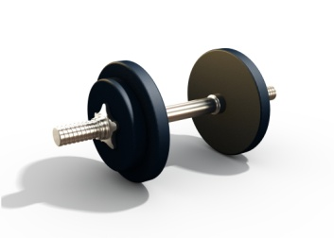 Диаграмма потери веса для мужчин
Рост (м) | 1.90 | Примечание. Чтобы увидеть, как меняются ваши ИЗМЕРЕНИЯ, ВЕС - ИМТ, а также ВЕС - ЖИРОВАЯ МАССА, просмотрите соответствующие диаграммы и листы в этой книге.

Дата | Вес (кг) | Грудь (см) | Талия (см) | Бедра (см) | Расчетная сухая масса тела (кг) | Расчетная жировая масса (кг) | Расчетный процент жировой массы | Расчетный индекс массы тела (ИМТ)
2018-10-01 | 91.0 | 106.5 | 91.5 | 86.0 | 70.7 | 20.3 | 22.3% | 25.2
2018-10-08 | 91.0 | 106.5 | 91.5 | 86.0 | 70.7 | 20.3 | 22.3% | 25.2
2018-10-15 | 90.5 | 106.5 | 90.0 | 85.0 | 70.5 | 20.0 | 22.1% | 25.1
2018-10-22 | 89.5 | 106.5 | 90.0 | 84.0 | 70.0 | 19.5 | 21.7% | 24.8
2018-10-29 | 89.5 | 108.0 | 90.0 | 84.0 | 70.0 | 19.5 | 21.7% | 24.8

Измерения
Измерения (см)
 | Бедра (см) | Талия (см) | Грудь (см)
10/1/2018 | 86.0 | 91.5 | 106.5
10/8/2018 | 86.0 | 91.5 | 106.5
10/15/2018 | 85.0 | 90.0 | 106.5
10/22/2018 | 84.0 | 90.0 | 106.5
10/29/2018 | 84.0 | 90.0 | 108.0

Вес - ИМТ
Вес — ИМТ
 | Вес (кг) | Расчетный индекс массы тела (ИМТ)
10/1/2018 | 91 | 25.2
10/8/2018 | 91 | 25.2
10/15/2018 | 90.5 | 25.1
10/22/2018 | 89.5 | 24.8
10/29/2018 | 89.5 | 24.8

Вес - жировая масса
Вес — жировая масса
 | Вес (кг) | Расчетный процент жировой массы
10/1/2018 | 91.0 | 22.3%
10/8/2018 | 91.0 | 22.3%
10/15/2018 | 90.5 | 22.1%
10/22/2018 | 89.5 | 21.7%
10/29/2018 | 89.5 | 21.7%

